E004.01.02_Flow chart
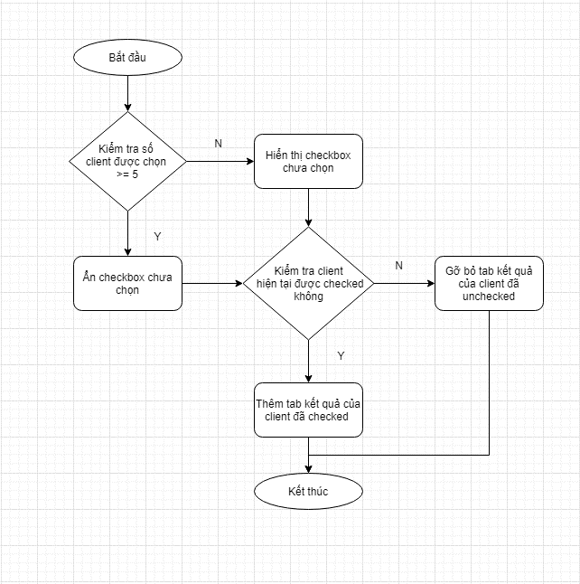
Tên hệ thống |  | Chức năng |  |  | Tài liệu | Người phụ trách
Tool Manager |  | T1004 |  | Gửi script đến Tool Client | Mô tả xử lý | Tú Điền

Flow chart | E004.01.02 |  | Tích chọn trên danh sách client

E004.01.04_Flow chart
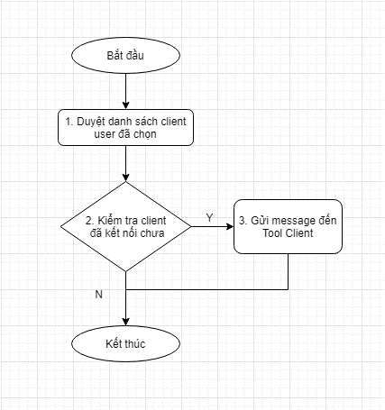
Tên hệ thống |  | Chức năng |  |  | Tài liệu | Người phụ trách
Tool Manager |  | T1004 |  | Gửi script đến Tool Client | Mô tả xử lý | Tú Điền

Flow chart | E004.01.04 |  | Click button biểu tượng play

